JDN-Cot-TL-201011
JDN COMPANY RIEGO
Resumen

Código | Descripción articulo |  |  | Precio
Forma de pago en efectivo y por adelantado para congelar el tema precios. |  |  |  | Unitario

 | Totales |  | Adelantos | Saldo
Nivelacion

Riego

Estacado

 |  | 2025-09-06
 | $ 0.00 |  | $ 0.00 | $ -
 | COSTO TOTAL OBRA CON AUTOMATIZACIÓN
Validez de la oferta 1 dias habiles
Al cerrar la operación se pide los adelantos para fijar precios |  |  | Sub Total $
 |  |  | IVA 21%
 |  |  | Total | $ 0.00

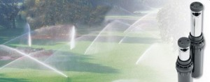 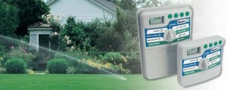
OBSERVACIONES
No deje de consultarnos lo que considere necesario. Muchas gracias.

